52 ノロウイルス関連情報
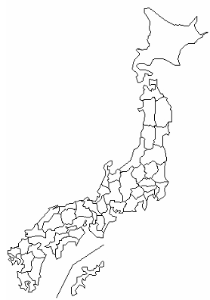
東京都は レベル 2 ; 全国平均 (レベル2) 5.59
ノロウイルス指数平年同等 散発事故発生 |  |  |  |  |  |  |  | 出典:東京都感染症情報センター
 |  |  |  |  |  |  |  | （最近５年間の週値の比較） ノロウイルスの感染周期は4年ですね やや感染度合いが低い! |  |  |  |  | .
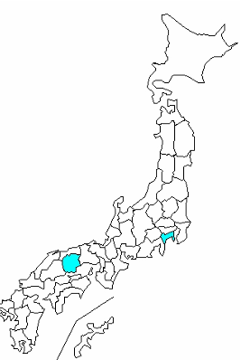

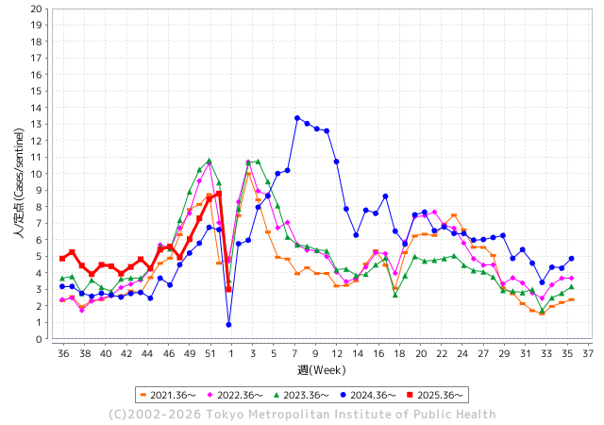
ノロウイルス今週のニュース
今週ですが、 全国で 11件
 |  |  |  |  |  |  |  |  |  |  |  | -

 |  |  |  |  |  |  |  |  |  |  |  | レベル5

 |  |  |  |  |  |  |  |  |  |  |  | レベル4

 |  |  |  |  |  |  |  |  |  |  |  | レベル3

 |  |  |  |  |  |  |  |  |  |  |  | レベル2
 |  |  |  |  |  |  |  |  |  |  |  | レベル1
GⅡ 51週 2 例 |  |  |  |  | GⅡ52 0例
地方衛生研究所情報 |  |  | 傾向 | 全国警戒ランク2に減少 | 出典：地方衛生研究所ネットワーク
★数年間では、平均的比率でノロウイルス継続 |  |  |  |  |  |  |  | http://idsc.tokyo-eiken.go.jp/diseases/gastro/gastro/
 |  |  |  | 流行警報 | 警戒警報
 | 2025-12-27 |  | 低散発 | 定点観測値 |  | ▲:減少 | 今週のニュース（Noroｖｉｒｕｓ） (12/28-1/11) |  |  |  | 8 | 9
先週
今週
都道府県名 | 流行 ☆増加 ★減少☆★1つで約1ポイント |  |  | 2025/51週 | 2025/52週 |  | 大量発症事故（業種／内容） 今週 , 先週 |  |  |  | ニュースソース | 日時
北海道 | ☆ |  |  | 3.39 | 3.66 | 0.27 | 令和７年（2025年）12月26日（金）に岩見沢市内の飲食店を利用した３団体21名中18名が、12月27日（土）午後６時半頃から、下痢、倦怠感、発熱等の食中毒様症状を呈し、うち５名が医療機関を受診した。岩見沢保健所等の調査の結果、有症者及び調理従事者の便からノロウイルスが検出されたこと、有症者の共通食が当該飲食店で調理・提供された食事に限られることなどから、岩見沢保健所は本日、当該飲食店で調理・提供された食事を原因とするノロウイルスによる食中毒と断定した。 |  |  |  | 北海道公表 | 2026-01-10 | 2025-12-26
青森県 | ☆ |  |  | 2.97 | 3.79 | 0.82 |  |  |  |  |  |  | 青森県
岩手県 | ★ |  |  | 7.93 | 7.85 | ▲ 0.08 | 県によると、12月23日に県央保健所管内の教育・保育施設（園児75人・職員24人）から複数の園児や職員に嘔吐や下痢などの症状があると保健所へ連絡があり、調査した結果、12月14日から12月24日にかけて、園児12人と職員1人の合わせて13人に嘔吐や下痢などの症状があったことがわかった。 |  |  |  | 岩手めんこいテレビ | 2025-12-25 | 岩手県
宮城県 | ★ |  |  | 3.87 | 3.58 | ▲ 0.29 | 仙台市は12月31日、同市宮城野区のすし店「力寿司」で飲食した客計28人が下痢や嘔吐（おうと）、発熱などの症状を訴え、一部からノロウイルスが検出されたと発表した。うち1人が入院したが、重症者はいないという。市は食中毒と断定し、31日から3日間の営業停止処分とした。 |  |  |  | 毎日新聞 | 2026-01-03 | 宮城県
秋田県 | ☆☆ |  |  | 3.54 | 5.15 | 1.61 |  |  |  |  |  |  | 秋田県
山形県 | ★★ |  |  | 3.81 | 2.35 | ▲ 1.46 |  |  |  |  |  |  | 山形県
福島県 | ★ |  |  | 5.14 | 4.39 | ▲ 0.75 | 福島県は18日、南相馬市の飲食店2店舗で刺し身を食べた20～60代の男女計49人が下痢や嘔おう吐となどの症状を訴え、調査の結果、ノロウイルスによる食中毒と断定したと発表した。県は両店舗で提供された刺し身を調理した同市の鮮魚店を18日から3日間の営業停止にした。 |  |  |  | 福島民友 | 2026-01-10 | 福島県
茨城県 | ☆☆ |  |  | 6.35 | 8.43 | 2.08 |  |  |  |  |  |  | 茨城県
栃木県 | ☆ |  |  | 5 | 5.44 | 0.44 | 令和８(2026)年１月１日(木)９時頃、県西健康福祉センター(県西保健所)宛てに管内の旅館から、「複数の宿泊者が、12月29日(月)から下痢、嘔吐などの症状を呈し、一部は医療機関を受診している。」との通報があり、同センターが調査を開始した。これまでの同センターによる調査の結果、12月30日(火)及び12月31日(水)に当該旅館の食堂（飲食店営業施設）において調理、提供された食事を喫食した３グループ８名 |  |  |  | 栃木県公表 | 2026-01-01 | 栃木県
群馬県 | ☆ |  |  | 10.6 | 11.28 | 0.68 |  |  |  |  |  |  | 群馬県
埼玉県 | ☆ |  |  | 6.28 | 7.43 | 1.15 | 埼玉県川越市保健所は2025年12月27日、川越市大袋にある和食料理店「有限会社花いち」でノロウイルスによる食中毒が発生したとして、食品衛生法に基づき、同店を12月27日から29日までの3日間営業停止処分とした。同店は12月25日から自主的に営業を自粛していた。問題は12月19日と20日に同店を利用した4グループのうち11人が食事をし、10人（26〜87歳）が吐き気・嘔吐・下痢などの症状を発症。発症は12月20日夜から始まり、患者は全員軽症で快方に向かっている。 |  |  |  | 埼玉新聞 | 2025-12-28 | 埼玉県
千葉県 | ☆ |  |  | 5.76 | 6.7 | 0.94 | 千葉県は８日、流山市内の飲食店「はなぜん おおたかの森店」で食事をした２グループ１０人のうち３７～７３歳の男女８人が嘔吐（おうと）や下痢などの症状を訴え、うち患者３人と従業員の便からノロウイルスが検出されたと発表した。松戸保健所は同店で調理、提供された食事が原因の食中毒と断定し、８～９日の２日間の営業停止とした。 |  |  |  | 千葉日報 | 2026-01-09 | 千葉県
東京都 | ☆ |  |  | 8.46 | 8.69 | 0.23 | １２月２２日より１階フロア、１２月３０日より２階フロアでのノロウイルス感染により一部面会を制限させて頂いておりましたが、本日、１階２階フロアの感染症対応は終了し、通常とおりの面会となりましたのでご報告させていただきます。また、１月７日より３階フロアのご利用者がノロウイルス罹患されました。引き続き感染拡大防止に努めてまいります。 |  |  |  | 浴風会公表 | 2026-01-09 | 東京都
神奈川県 | ☆☆☆☆ |  |  | 2.6 | 7.77 | 5.17 | 令和８年１月４日（日）18時頃、飲食店の利用者から横浜市保健所に、「 １月２日（金）に横浜市内飲 食店を利用した後、複数人が胃腸炎症状を発症した。」旨の連絡があり、直ちに調査を開始しました。 患者の検便からノロウイルスが検出され、本日、当該施設で提供された食事を原因とする食中毒と判断 しました。 |  |  |  | 横浜市公表 | 2026-01-09 | 神奈川県
新潟県 | ★★★★★ ★★★ |  |  | 11.17 | 2.47 | ▲ 8.70 | 五泉市内の飲食店「株式会社 松の家」が提供した仕出し料理が原因で、ノロウイルスによる食中毒が発生しました。12月30日に仕出し料理を喫食した37人のうち、17人が下痢、おう吐、腹痛などの症状を呈しました。患者4人と調理従事者4人の便からノロウイルスが検出され、保健所は同店の仕出し料理が原因であると断定しました。患者は全員快方に向かっていますが、1人が入院しました。現在、飲食店は1月5日から7日まで営業停止処分を受けており、施設の清掃消毒や従事者への衛生教育などが指示されています。 |  |  |  | 全国 自治体情報 | 2026-01-06 | 新潟県
富山県 | ☆ |  |  | 7.57 | 8.5 | 0.93 |  |  |  |  |  |  | 富山県
石川県 | ☆☆ |  |  | 5.28 | 6.68 | 1.40 |  |  |  |  |  |  | 石川県
福井県 | ☆☆☆ |  |  | 4 | 7.2 | 3.20 |  |  |  |  |  |  | 福井県
山梨県 | ☆ |  |  | 4.16 | 4.86 | 0.70 |  |  |  |  |  |  | 山梨県
長野県 | ★★★★★ |  |  | 9.78 | 4.08 | ▲ 5.70 | 松本市保健所によりますと、12月11日から14日にかけて、店で調理し提供された食事を食べた6グループ14人が、吐き気や腹痛、下痢などの症状を示しました。 県の検査で、患者の便からノロウイルスが検出されたことなどから、松本市保健所では、ノロウイルスによる食中毒と断定し、この店を24日まで3日間の営業停止としました。 |  |  |  | SBC | 2025-12-22 | 長野県
岐阜県 | ☆☆☆ |  |  | 3.37 | 8.26 | 4.89 |  |  |  |  |  |  | 岐阜県
静岡県 | ★★ |  |  | 5.37 | 3.44 | ▲ 1.93 | 静岡県は、沼津市内の寿司チェーン店を利用した21人が、食中毒症状を訴えたと発表。 調理スタッフ3人からも… 県の生活衛生局によると、今月2日と3日『や台ずし 沼津駅南口町』で食事をした男女21人(20～54歳)が、下痢、腹痛、おう吐を発症した。うち14人が医療機関を受診。 |  |  |  | TEND news | 2026-01-11 | 静岡県
愛知県 | ☆☆ |  |  | 2.95 | 4.9 | 1.95 |  |  |  |  |  |  | 愛知県
三重県 | ☆ |  |  | 3.49 | 3.77 | 0.28 |  |  |  |  |  |  | 三重県
滋賀県 | ★ |  |  | 4.03 | 3.83 | ▲ 0.20 |  |  |  |  |  |  | 滋賀県
京都府 | ☆☆ |  |  | 3.9 | 5.54 | 1.64 |  |  |  |  |  |  | 京都府
大阪府 | ★ |  |  | 4.41 | 4.29 | ▲ 0.12 |  |  |  |  |  |  | 大阪府
兵庫県 | ★ |  |  | 4.63 | 4.14 | ▲ 0.49 |  |  |  |  |  |  | 兵庫県
奈良県 | ☆☆☆ |  |  | 2.3 | 5.08 | 2.78 |  |  |  |  |  |  | 奈良県
和歌山県 | ★ |  |  | 3.26 | 2.33 | ▲ 0.93 | 和歌山県は４日、同県橋本市の飲食店「おべんと村」で提供された弁当を食べた高校生ら９５人が下痢や嘔吐といった食中毒症状を訴え、一部からノロウイルスが検出されたと発表した。橋本保健所は同店を、４日から６日間の営業停止処分とした。 |  |  |  | 沖縄タイテムス | 2026-01-04 | 和歌山県
鳥取県 | ★ |  |  | 4.91 | 4.47 | ▲ 0.44 |  |  |  |  |  |  | 鳥取県
島根県 | ☆☆☆ |  |  | 2.61 | 5.09 | 2.48 |  |  |  |  |  |  | 島根県
岡山県 | ★ |  |  | 3.19 | 2.96 | ▲ 0.23 |  |  |  |  |  |  | 岡山県
広島県 | ★ |  |  | 4.45 | 3.51 | ▲ 0.94 |  |  |  |  |  |  | 広島県
山口県 | ☆☆ |  |  | 1.95 | 4.2 | 2.25 |  |  |  |  |  |  | 山口県
徳島県 | ★ |  |  | 3.38 | 2 | ▲ 1.38 |  |  |  |  |  |  | 徳島県
香川県 | ★★★ |  |  | 6.35 | 3.19 | ▲ 3.16 |  |  |  |  |  |  | 香川県
愛媛県 | ☆☆☆ |  |  | 2.05 | 6.6 | 4.55 |  |  |  |  |  |  | 愛媛県
高知県 | ★★★★ |  |  | 6.41 | 2.25 | ▲ 4.16 |  |  |  |  |  |  | 高知県
福岡県 | ☆☆☆ |  |  | 3 | 6.32 | 3.32 | 福岡市早良区の保育施設で感染性胃腸炎の集団感染が発生しました。園児14人が症状を訴え、0歳〜3歳までの園児4人からノロウイルスが検出されています。【写真で見る】保育施設でのノロウイルス集団感染を発表した福岡市 福岡市によりますと早良区の保育施設で1月8日〜10日までに0歳〜4歳の園児14人が嘔吐、下痢、発熱の症状を訴えました。 |  |  |  | RKB毎日放送 | 2026-01-13 | 福岡県
佐賀県 | ☆☆ |  |  | 4.32 | 5.92 | 1.60 |  |  |  |  |  |  | 佐賀県
長崎県 | ★ |  |  | 4.23 | 3.39 | ▲ 0.84 |  |  |  |  |  |  | 長崎県
熊本県 | ★★★★★ |  |  | 9.39 | 3.6 | ▲ 5.79 |  |  |  |  |  |  | 熊本県
大分県 | ☆☆ |  |  | 7.47 | 9.56 | 2.09 |  |  |  |  |  |  | 大分県
宮崎県 | ☆☆☆ |  |  | 4.16 | 8.2 | 4.04 |  |  |  |  |  |  | 宮崎県
鹿児島県 | ☆ |  |  | 3.76 | 4.65 | 0.89 |  |  |  |  |  |  | 鹿児島県
沖縄県 | ☆ |  |  | 3.88 | 3.92 | 0.04 |  |  |  |  |  |  | 沖縄県
全国 | ☆ |  |  | 5.33 | 5.59 | 0.26
 |  |  |  |  |  |  |  |  |  |  | 2 | 1
 |  |  |  | 今週 |  |  | 管理レベル「3」
 |  | 先週に比べて全国平均は |  |  |  | 5.59 | ：先週より | 0.26
 |  | 東京都は |  |  |  | 8.69 | ：先週より | 0.23
 |  | 最高指数は |  |  | 群馬県 | 11.28 | 全国で10.00を超える都道府県数は |  | 1ヶ所 | 増減 | ▲ 1

3 | 11月ー3月中 施設の所在市町村で 流行・食中毒が複数件報告される 定点観測値が5.00～10.00 |  |  |  |  | 【情報共有】業界・地域のニュースを掲示して、注意を促すｻ 【常設】（次亜塩素系消毒剤)、うがい薬(イソジン）ｻ 【行動】出勤時、休憩後、退社時に手洗いの指示と徹底 【体調管理】健康状態の聞き取り、対応記録 予防的検査の実施、健康保菌者への生活指導、待機指示 【訓練】嘔吐物処理の実施訓練 【お客様・パートナー】客、納品業者に体調不良者がある場合には日報に記録

52 衛生訓話
毎週 ひとつ 覚えていきましょう
今週のお題( 新型コロナウイルスとの付き合い方)
↓ 職場の先輩は以下のことを理解して わかり易く 指導しましょう ↓
本格的な寒気が繰り返し冬がやってきます。冬は風邪のはやる季節です。
 |  | 風邪がはやる原因としては、低温、低湿度(乾燥)、狭い空間に長時間密集すること。

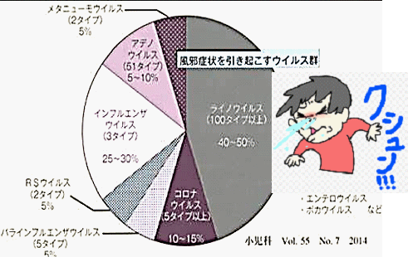
 |  |  | 風邪の原因とされるウイルスは200種類以上あります。 第一位 ライノウイルス 40-50% 第二位 インフルエンザ25-30% 第三位 コロナウイルス10-15% 第四位 アデノウイルス 5-10% 第五位 その他 2014年の小児科の資料です。以前からコロナウイルスは、風邪の原因として、特に冬には流行していたのです。2020年以降外出制限や核施設への入館時にアルコール消毒していたのは、コロナウイルスでも新型といわれた種類でした。

 | 現在 新型コロナウイルスは感染症法の5類になっています。変更ポイント 政府として一律に日常における基本的感染対策を求めることはない。 感染症法に基づく、新型コロナ陽性者及び濃厚接触者の外出自粛は求められなくなる。 限られた医療機関でのみ受診可能であったのが、幅広い医療機関において受診可能になる。 医療費等について、健康保険が適用され1割から3割は自己負担いただくことが基本となるが、一定期間は公費支援を継続する。 何故 感染症法の扱いは変わらないのでしょうか、一つには急激な法律的応変が市民の感情に違和感を与え、政治不信が高まることへの心配があります。政権に関わるナイーブな問題だからです。日本人は感染症に敏感です。 ただし、人により重症化することも事実なので、これまで通り 手洗い、アルコール、冬はマスクで必要以上に体を冷やさないことが 予防の対策です。 インフルエンザワクチンと同時にコロナウイルスワクチンも打つと良いでしょうね。安全で安価なワクチンを求めます。

51 国内感染症情報
2025年第51週（12月15日〜12月21日） |  | 対前週 インフルエンザ -13% 減少 新型コロナウイルス 3% 増加
1類感染症 | 報告なし
2類感染症 | 結核例 244例
指定感染症 新型コロナウイルス感染症 | 厚生労働省：国内の発生状況など https://www.mhlw.go.jp/stf/covid-19/kokunainohasseijoukyou.html#h2_1 厚生労働省：データからわかる－新型コロナウイルス感染症情報－ https：//covid19.mhlw.go.jp/
 | https://www.mhlw.go.jp/stf/covid-19/kokunainohasseijoukyou.html#h2_1
 | 厚生労働省：データからわかる－新型コロナウイルス感染症情報－
 | https：//covid19.mhlw.go.jp/
3類感染症 細菌性赤痢 | 細菌性赤痢1例‌ 菌種：S. sonnei（D群）＿感染地域：国内（都道府県不明）

腸管出血性大腸菌感染症 | 腸管出血性大腸菌感染症47例（有症者20例、うちHUS‌なし） ‌ 感染地域：‌‌国内27例、韓国2例、インドネシア1例、国内・国外不明17例‌ 国内の感染地域：‌‌岡山県6例、北海道2例、宮城県2例、大阪府2例、長崎県2例、埼玉県1例、新潟県1例、福井県1例、滋賀県1例、兵庫県1例、和歌山県1例、広島県1例、山口県1例、福岡県1例、 千葉県/東京都1例、国内（都道府県不明）3例
 | 年齢群：‌‌5歳（ 1 例 ）、 6歳（ 1 例 ）、 7歳（ 1 例 ）、 8歳（ 1 例 ）、 10代（3例）、 20代（13例）、30 代（ 7 例 ）、 40 代（ 3 例 ）、 50代（9例）、60 代（7 例 ）、80代（1例） | 血清群・毒素型：‌‌O157‌VT2（12例）、O157‌VT1・VT2（4例）、O91‌VT1（4例）、O103‌VT1（2例）、O111‌VT1・VT2（2例）、 O146‌VT2（1例）、O159‌VT2（1例）、O168‌VT1（1例）、O26‌VT1（1例）、O55‌VT1（1例）、O8‌VT2（1例）、‌その他・不明（17例） 累積報告数：4,275例（有症者2,442例、うちHUS‌58例．死亡3例）
4類感染症 | E型肝炎13例‌ｻ 感染地域（感染源）：‌‌東京都2例（豚肉1例、不明1例）、秋田県1例（不明）、 山形県1例（豚肉）、埼玉県1例（豚肉）、千葉県1例（不明）、福岡県1例（猪肉）、 国内（都道府県不明）2例（牛レバー1例、不明1例）、 韓国1例〔スンデ（豚の腸を血で固めた韓国料理）〕、マレーシア1例（不明）、 国内・国外不明2例（不明2例） A型肝炎1例‌ 感染地域：京都府 | レジオネラ症26例（肺炎型22例、ポンティアック熱型3例、無症状病原体保有者1例）‌ 感染地域：‌神奈川県4例、東京都2例、大阪府2例、広島県2例、北海道1例、岩手県1例、秋田県1例、福島県1例、茨城県1例長野県1例、静岡県1例、京都府1例、兵庫県1例、島根県1例、山口県1例、徳島県1例、長崎県1例、大分県1例、 国内・国外不明2例 ‌ 年齢群：60代（4例）、70代（8例）、80代（10例）、90代以上（4例） 累積報告数：2,375例
5類感染症 | アメーバ赤痢5例（腸管アメーバ症5例） ‌ 感染地域：‌‌埼玉県1例、福岡県1例、熊本県1例、韓国1例、国内・国外不明1例 ‌ 感染経路：性的接触3例（異性間3例）、その他・不明2例 ウイルス性肝炎4例‌ B型肝炎ウイルス4例＿感染経路：‌‌性的接触3例（異性間3例）、その他・不明1例
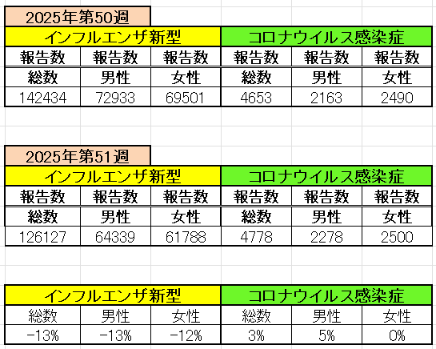
インフルエンザ と 新型コロナ

 |  | 注意

 |  | 対前週 インフルエンザ -13% 減少 新型コロナウイルス 3% 増加

52 感染症統計
届出感染症 第三類 |  |  |  |  |  |  |  |  |  |  |  |  |  | 届出感染症 第三類 細菌性赤痢菌
 |  |  |  |  |  |  |  |  |  |  |  |  |  | 全国 報告数推移 届出患者数（人）
 | 1月 | 2月 | 3月 | 4月 | 5月 | 6月 | 7月 | 8月 | 9月 | 10月 | 11月 | 12月 | 合計 |  | 1月 | 2月 | 3月 | 4月 | 5月 | 6月 | 7月 | 8月 | 9月 | 10月 | 11月 | 12月 | 合計
 | 687 | 531 | 579 | 739 | 1,458 | 2,651 | 4,176 | 4,513 | 3,579 | 2,970 | 1,602 | 1,152 | 24,637 |  | 31 | 24 | 51 | 21 | 33 | 22 | 27 | 46 | 27 | 57 | 34 | 54 | 427
 |  |  |  |  |  |  |  |  |  |  |  | 今週 |  |  |  |  |  |  |  |  |  |  |  |  |  | 今週
 |  |  |  |  |  |  |  |  |  |  |  | 44 |  |  |  |  |  |  |  |  |  |  |  |  |  | 1
2025年 | 142 | 95 | 86 | 111 | 217 | 308 | 838 | 715 | 646 | 646 | 300 | 209 | 4,313 | 2025年 | 2 | 4 | 6 | 4 | 8 | 0 | 5 | 7 | 5 | 8 | 3 | 4 | 56 | 0
2024年 | 103 | 102 | 114 | 122 | 257 | 308 | 519 | 708 | 541 | 533 | 277 | 158 | 3,742 | 2024年 | 4 | 4 | 4 | 8 | 1 | 2 | 6 | 21 | 12 | 8 | 0 | 4 | 74
2023年 | 84 | 62 | 99 | 112 | 224 | 526 | 521 | 768 | 454 | 390 | 416 | 154 | 3,810 | 2023年 | 1 | 1 | 4 | 2 | 2 | 7 | 7 | 3 | 1 | 7 | 7 | 5 | 47
2022年 | 81 | 39 | 72 | 89 | 258 | 416 | 554 | 568 | 578 | 337 | 169 | 168 | 3,329 | 2022年 | 0 | 5 | 4 | 1 | 1 | 1 | 1 | 1 | 0 | 0 | 0 | 2 | 16
2021年 | 81 | 48 | 71 | 128 | 171 | 350 | 569 | 553 | 458 | 306 | 221 | 229 | 3,185 | 2021年 | 1 | 2 | 1 | 0 | 0 | 0 | 1 | 1 | 0 | 1 | 0 | 0 | 7
2020年 | 112 | 85 | 60 | 97 | 95 | 305 | 544 | 449 | 475 | 505 | 219 | 98 | 3,044 | 2020年 | 16 | 1 | 19 | 3 | 13 | 1 | 2 | 2 | 0 | 24 | 4 | 2 | 87
2011年8月に外食チェーン店が原因とされた赤痢菌Shigella sonneiの広域集団感染事例が青森県、宮城県、山形県、福島県において発生した。本事例は、それとほぼ同時期に発生しておりその関連性が強く疑われた事例である。
2025年 第52週（12/22～12/28) |  |  |  |  |  |  |  |  |  |  |  |  |  | 2025年 第52週（12/22～12/28)

腸管出血性大腸菌 |  |  | やや多い |  |  |  |  |  |  |  |  |  |  |  | 赤痢 | やや多い
Ｈ２９／８月は非常に多かった

腸管出血性大腸菌
細菌性赤痢菌

※2023年 第11週（3/13～3/19） 現在

 |  |  |  |  |  |  |  |  |  |  |  |  |  |  | 腸管系感染症は新型コロナウイルス予防の手洗い、手指消毒で
 |  |  |  |  |  |  |  |  |  |  |  |  |  |  | 圧倒的に感染防御できている

